Sheet1
扭力测试仪、安全光栅采购明细表-2022.08.11

序号 | 零部件名称 | 品牌型号/图号 | 单位 | 数量 | 技术要求 | 产品介绍 | 单价（供参考） | 图示 | 固资编号 | 用途 | 预算编码
1 | 大量程扭力测试仪 | 普研/HIT-1000 | 台 | 1 | 扭力测试范围涵盖5Nm～100Nm区间 | https://item.jd.com/10022718620986.html | ¥3,800.00 | 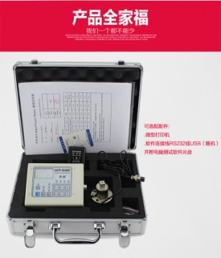 | MAF010028 | 用于换挡扶手产品扭矩控制 | 项目：换挡扶手 编码：ZY2015 | 3800
2 | 扭力测试转接头 | 普研/定制 | 个 | 1 | 一端接上述第“1”项测试仪，另一端接H6（对边6mm）外六方批头 | https://item.jd.com/10054272646110.html | ¥200.00 | 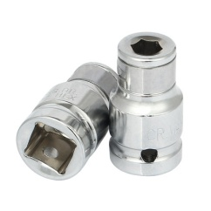 |  |  |  | 200
3 | 安全光栅传感器 | 穆迪/GM20-16J | 套 | 2 | 间距20mm，16光束，保护高度300mm，总高度370mm，24V | https://detail.tmall.com/item.htm?spm=a230r.1.14.28.47126dd7h5zRn5&id=670363731610&ns=1&abbucket=6&skuId=4817293504422 | ¥500.00 |  | N/A | 用于换挡扶手生产用液压机安全防护 |  | 1000
4 | 光栅安装悬臂支架 | 穆迪/—— | 套 | 2 | 高度500mm，臂长220mm | https://detail.tmall.com/item.htm?spm=a230r.1.14.28.47126dd7h5zRn5&id=670363731610&ns=1&abbucket=6&skuId=4817293504432 | ¥150.00 |  | N/A |  |  | 300
申请人：姚明阳
要求到货日期：2022.08.31前 |  |  |  |  |  |  |  |  |  |  |  | 5300

 |  | ；

